Hoja1
 |  | Informacion del Proyecto
Uso | Oficinas
Ubicación | Quetzaltenango, Quetzaltenango

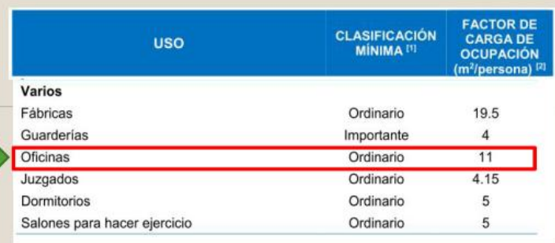
 |  | Materiales
f'c= | 4000.00 psi | 281.29 kg/cm2 | Concreto premezclado ASTM C685 ó ASTM C94
fy= | 60000.00 psi | 4219.41 kg/cm2 | Acero de refuerzo ASTM A 706 (Barras SI)
f'm= | 39.20 kg/cm2 | NO ESTRUCTURAL | Bloque Clase C NTG 41054 + mortero tipo "S" NTG 41050

6*5 de las dimensiones de la estructura, y sale 540 por que son 3 pisos
 |  | Categoria de obra
Numero de niveles | 3
Area bruta de piso= | 540
∑Factor de carga de ocupación | 11
Carga de ocupación | 49

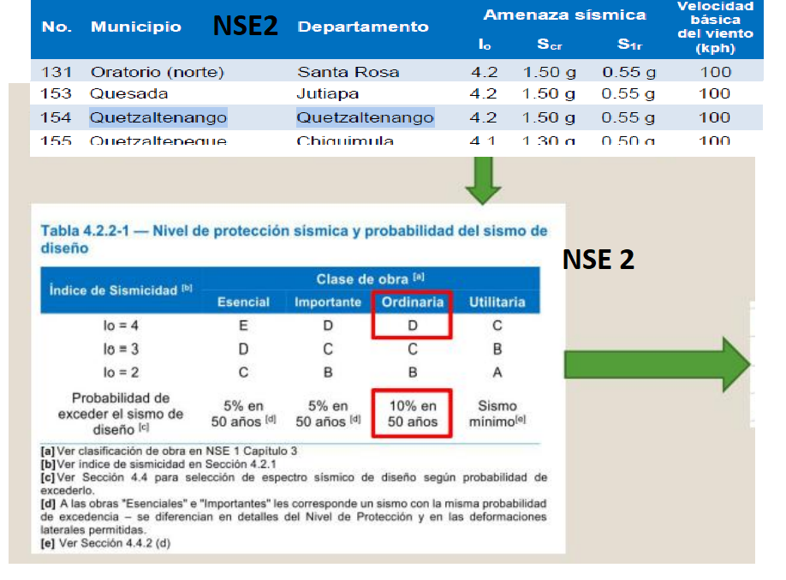

 |  | Nivel de proteccion sismica

NPS | D
Sismo de diseño | 10% en 50 años

 |  | Materiales
f'c= | 4000.00 psi | 281.29 kg/cm2 | Concreto premezclado ASTM C685 ó ASTM C94
fy= | 60000.00 psi | 4219.41 kg/cm2 | Acero de refuerzo ASTM A 706 (Barras SI)
f'm= | 39.20 kg/cm2 | NO ESTRUCTURAL | Bloque Clase C NTG 41054 + mortero tipo "S" NTG 41050

 |  | Predimensionamiento
Vigas
Direccion X-X
L | 6

